상품제안서
데스크칼라 떡메모지 50매(주문제작형) | 상품코드: F05675

 |  |  |  |  |  |  | 02-412-0044 | www.easy1.co.kr
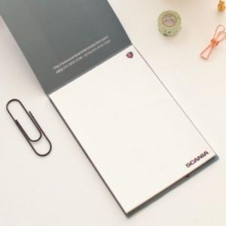

【상세/제작정보】 | 심플하며 실용적이고 깔끔한 메모지

【인쇄/포장옵션】 | 풀칼라 / OPP(비닐)

【공급단가】 | 수량 | 1,000~ | 2,000~ | 3,000~ | 5,000~ | 10,000~
*VAT별도 | 50매 | 770원 | 740원 | 710원 | 680원 | 660원
 | 100매 | 1,120원 | 1,080원 | 1,040원 | 1,000원 | 960원
 | 200매 | 1,680원 | 1,620원 | 1,560원 | 1,500원 | 1,440원

【상품 URL】 | https://dev.easy1.co.kr:443/src/goods_detail.php?gdno=5675

